부품 리스트
※ 구매처 : 11번가, device mart, eleparts 등 가격은 구매 시기에 따라 지속적으로 변동 |  |  |  |  |  | 버전별 사용
번호 | 기능 | 품명 | 수량 | 사진 | 비고 | 1.0 | 2.0
1 | 제어 보드 | 라즈베리파이3 B+ | 1 | 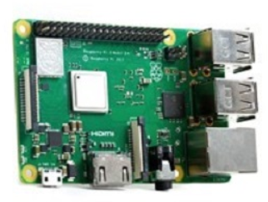 |  | O | O
2 | 제어 보드 저장 공간 | MicroSD 16GB | 1 |  | 최소 16GB 이상 | O | O
3 | CPU 방열 | 방열판 | 1 |  | 라즈베리 파이 CPU에 부착 | O | O
4 | 카메라 | 라즈베리파이 카메라 모듈 V2 | 1 |  | FFC 포함 | O | O
5 | 터치 TFT LCD | UCTRONICS 3.5 Inch HDMI LCD | 1 |  | 11번가 해외구매 | O | O
6 | 버튼 (1.0버전용) | 30mm Arcade Game Machine Switch (Black) [SZH-ZR002] | 1 |  | 디바이스 마트 | O | X
7 | 버튼 (2.0버전용) | 12mm 사각 택트버튼 / 푸시, 푸쉬버튼 / 5색 15개입 | 1 |  | 메카솔루션 | X | O
8 | 부저 | [SunFounder] 수동 부저 모듈 [TS0210] | 1 |  | 디바이스 마트 | O | X
9 | 전원 연장 케이블 (버전 1.0) | USB 마이크로5핀 연장 케이블 26cm | 1 | 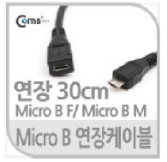 | 11번가 | O | X
10 | 전원 연장 케이블 (버전 2.0) |  | 1 |  |  | X | O
11 | 진동 모터 | 코인형 미니 진동 모터 [FQ-037] | 1 |  | 디바이스 마트 | X | O
12 | 거리 측정용 | 레이저 거리 측정 센서 모듈 [OSTSen-53L0X] | 1 | 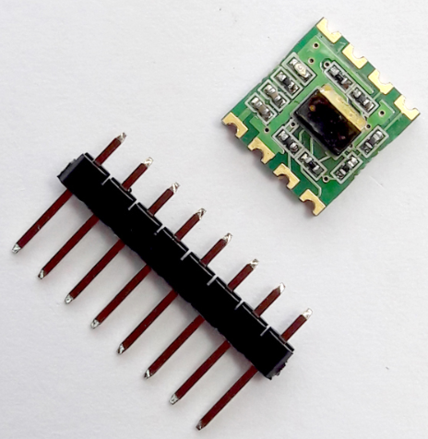 | 디바이스 마트 | X | O
13 | 전원 장치 | 아이히트 베이직 보조배터리 WP935 5000mAh | 1 | 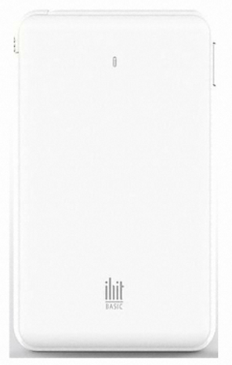 |  | O | O
14 | LED 모듈 | 고휘도 LED Red | 1 |  | 사내 남는 부품 재활용 | O | X
15 |  | 고휘도 LED Green | 1 |  | 사내 남는 부품 재활용 | O | X
16 |  | 고휘도 LED Yellow | 1 |  | 사내 남는 부품 재활용 | O | X
17 |  | 330Ω 저항 | 3 |  | 사내 남는 부품 재활용 | O | X

포트맵 및 회로도
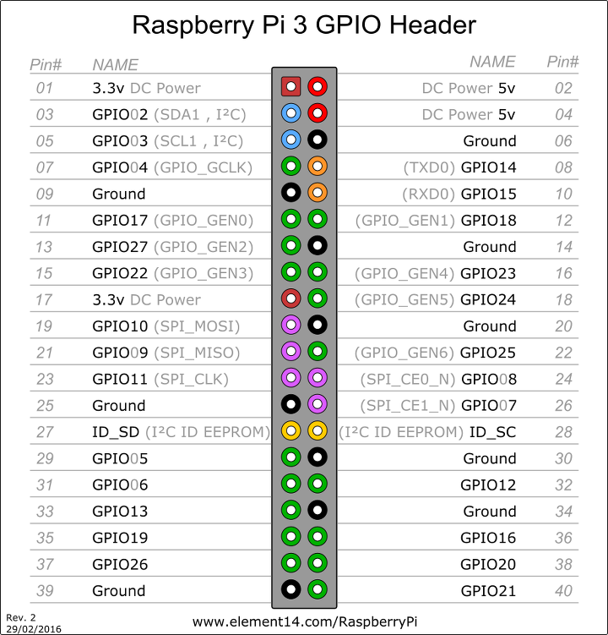
 |  |  |  | 버전별 사용
 | 종류 | 이름 | 포트 | 1.0 | 2.0
 | 버튼 | 3V3 | 1 | O | O
 |  | input | 13
 | 부저 | SIG | 11 | O | X
 |  | VCC | 3
 |  | GND | 14
 | LED 모듈 | 3V3 | 17 | O | X
 |  | Green | 33
 |  | Yellow | 35
 |  | Red | 37
 | 거리센서 VL53L0X | 3V3 | 1 | X | O
 |  | GND | 6
 |  | SCL | 5
 |  | SDA | 3
 | 진동모터 | 3V3 | 1 | X | O
 |  | output | 16

※ 참고 사항
- 버튼은 방향 관계 없이 연결 가능
- 선은 모두 손 납땜으로 라즈베리 파이 보드 뒷면과 각 하드웨어 모듈로 납땜

LED 모듈 회로도
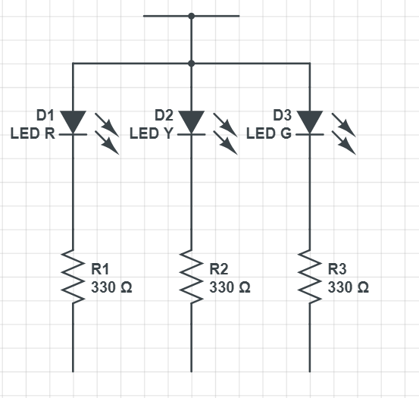
3.3 V
Red
Yellow
Green
 |  |  |  |  |  | LED 모듈 PCB 없음. 직접 손으로 납땜

조립 순서
라즈베리 파이 내부 부품 조립 순서
1. 라즈베리 파이 내부 부품 결합

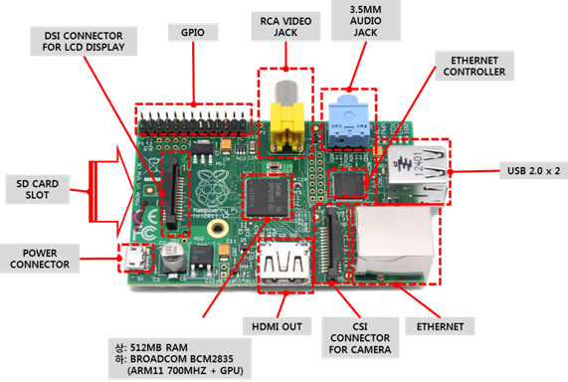

① SD카드를 삽입한다.

② 카메라를 결합한다.

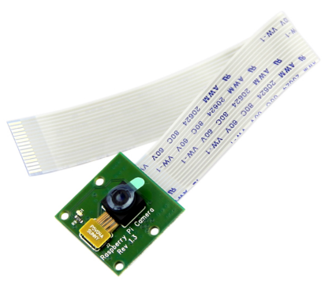

2. LCD를 결합한다.
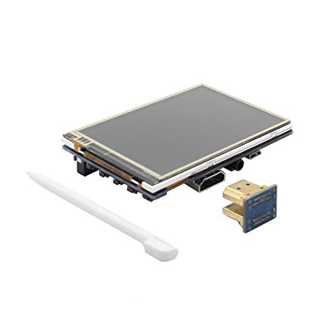

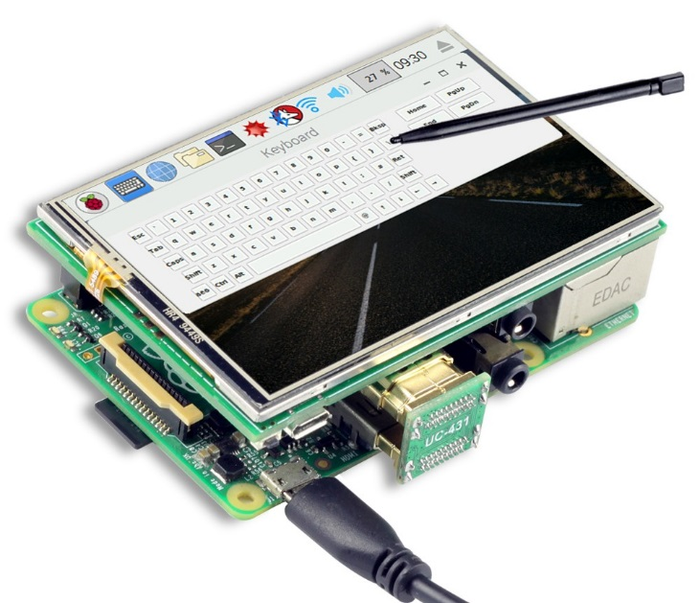

② HDMI 연결 보드를 삽입

① LCD를 삽입한다.
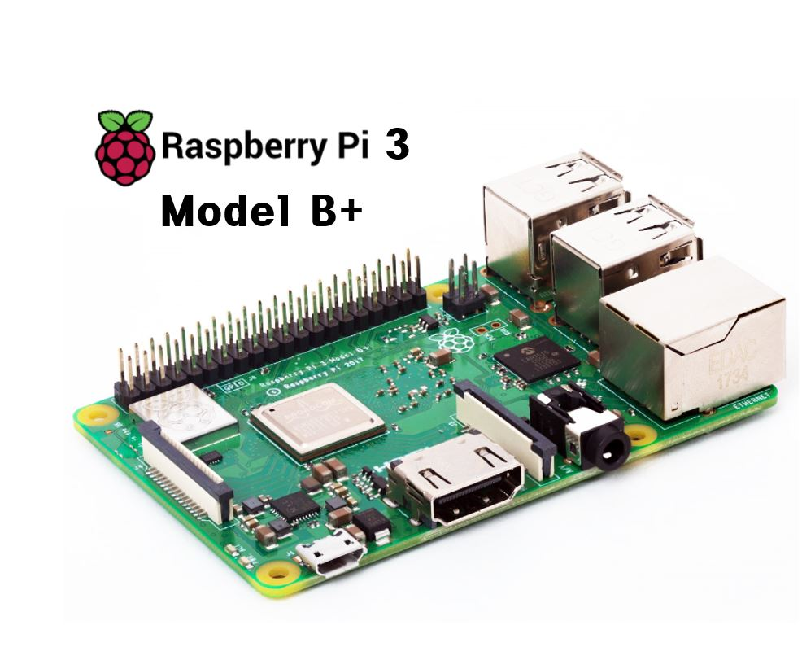

완성품

